Solicitud gráfica
 | Área: | Ciencias Naturales |  |  | Fecha:
 | Grado: | 11
 | Título del tema: | Los hidrocarburos |  |  | ¿Cuaderno de estudio o recurso? | Recurso
 | Editor: | lyz Marcela Bernal Gómez |  |  | Motor del recurso | M5A

 | Código guión o recurso: | CN_11_11_REC300 | ← Para determinar este código, visite la hoja de Ayuda
 |  |  |  |  | ESPECIFICACIÓN DE ARCHIVOS A ENTREGAR
Núm. | Archivo Shutterstock o ruta en web | Imagen para: | Tipo | Ubicación de la imagen en el recurso M5A | Nombre imagen SMALL | Tamaño imagen SMALL | Nombre imagen ZOOM | Tamaño imagen ZOOM | Descripción | Observaciones
IMG01 | Ver descripción y observaciones | Recurso M5A | Fotografía | Contenido | CN_11_11_REC300_IMG01n.png | 286 x 286 px | CN_11_11_REC300_IMG01a.png | 500 x 500 px | 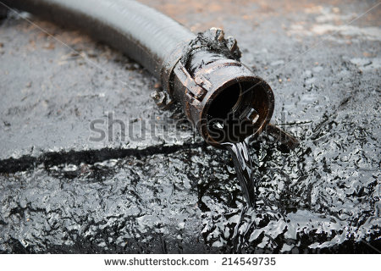 | Se encuentra en GitHub CN_11_11_REC_250_IMG01
IMG02 | Ver descripción y observaciones | Recurso M5A | Fotografía | Contenido | CN_11_11_REC300_IMG02n.png | 286 x 286 px | CN_11_11_REC300_IMG02a.png | 500 x 500 px | 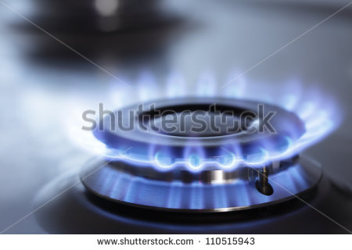 | Se encuentra en GitHub CN_11_11_REC_250_IMG02
IMG03 | Ver descripción y observaciones | Recurso M5A | Ilustración | Contenido | CN_11_11_REC300_IMG03n.png | 286 x 286 px | CN_11_11_REC300_IMG03a.png | 500 x 500 px |  | Se encuentra en GitHub CN_11_11_REC_250_IMG05
IMG04 | Ver descripción y observaciones | Recurso M5A | Fotografía | Contenido | CN_11_11_REC300_IMG04n.png | 286 x 286 px | CN_11_11_REC300_IMG04a.png | 500 x 500 px | 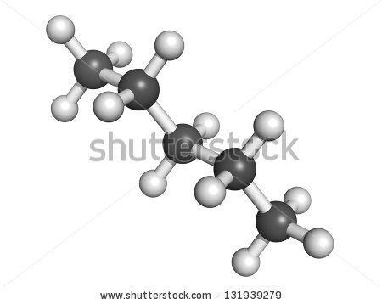 | Se encuentra en GitHub CN_11_11_REC_250_IMG08
IMG05 | 46506886 | Recurso M5A | Fotografía | Contenido | CN_11_11_REC300_IMG05n.png | 286 x 286 px | CN_11_11_REC300_IMG05a.png | 500 x 500 px
IMG06 | ver descripción y observaciones | Recurso M5A | Ilustración | Contenido | CN_11_11_REC300_IMG06n.png | 286 x 286 px | CN_11_11_REC300_IMG06a.png | 500 x 500 px |  | Realizar ilustración igual a imagen guía
IMG07 | Ver descripción y observaciones | Recurso M5A | Ilustración | Contenido | CN_11_11_REC300_IMG07n.png | 286 x 286 px | CN_11_11_REC300_IMG07a.png | 500 x 500 px |  | Realizar ilustración igual a imagen guía
IMG08 | Ver descripción y observaciones | Recurso M5A | Ilustración | Contenido | CN_11_11_REC300_IMG08n.png | 286 x 286 px | CN_11_11_REC300_IMG08a.png | 500 x 500 px |  | Realizar ilustración igual a imagen guía
IMG09 | Ver descripción y observaciones | Recurso M5A | Ilustración | Contenido | CN_11_11_REC300_IMG09n.png | 286 x 286 px | CN_11_11_REC300_IMG09a.png | 500 x 500 px |  | Realizar ilustración igual a imagen guía
IMG10 | Ver descripción y observaciones | Recurso M5A | Ilustración | Contenido | CN_11_11_REC300_IMG10n.png | 286 x 286 px | CN_11_11_REC300_IMG10a.png | 500 x 500 px |  | Realizar ilustración igual a imagen guía

